接地高压噪音测试（1）
1.电机放入治具
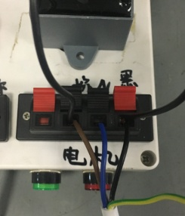
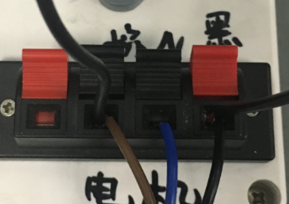
2.引线接入测试盒
放大
如图所示将电源线转接线引线和电容引线接到测试盒中
电源线转接线棕线
电源线蓝线
电源线黑线
电容一根引线
电容另一根引线
+
+
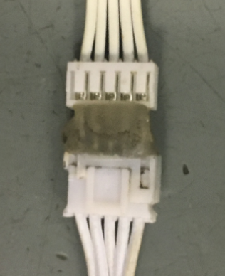
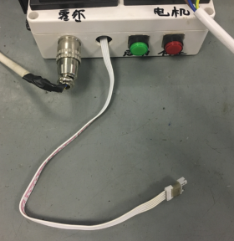
3.接霍尔转接线
放大
将霍尔测试转接线接到测试盒引出霍尔线上，插到位
★转接线不能插反
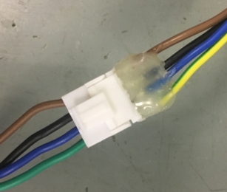
4.接电机电源线
将电机电源线与电源线转接线公插母插接上，并插到位
★插件不能插反
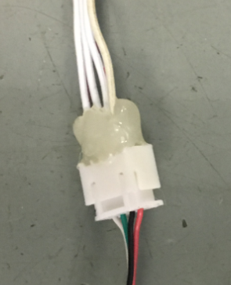
5.接电机霍尔线
将电机外露霍尔引线与接入测试盒的霍尔转接线插到一起并插到位
★插件不能插反
DOOYA 作业指导书JS-9-1.344 C/00
适用类型：DM45G036电机[CM11565#] | 制程站别：接地、高压、噪音测试 | 人数：1 | 标准工时： | 日期：2018/3/15
作业步骤：

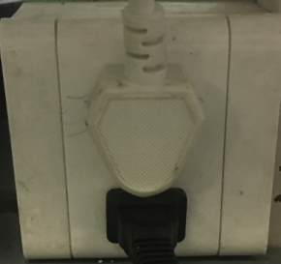
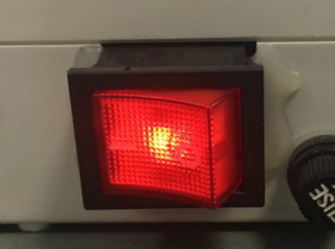
6.测试盒通电
1.测试盒三脚插座插到插座上
2.测试盒开关由“0”拨到“1”，指示灯亮并伴随“嘀”声鸣叫，表明测试盒通电正常
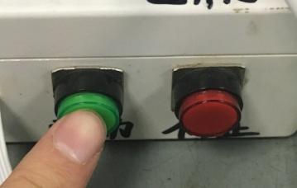
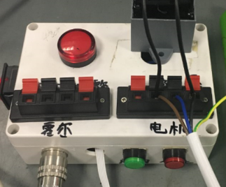
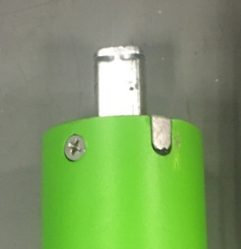
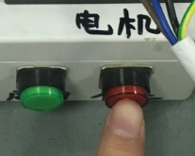
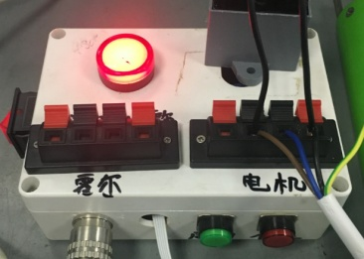
7.测试霍尔线
放大
1.按一下测试盒绿色（启动）按钮，电机开始转动
2.电机左右各转半圈，测试盒不报警，证明霍尔线测试合格
★测试盒指示红灯亮并伴随报警声，表示霍尔线不良
NG
放大
按一下测试盒红色（停止）按钮，可解除警报声

8.电源线转接线接线1
将电源线转接线各引线接入到琴键夹中
棕
蓝
黑
黄绿
9.低压测试电机吸合
电机电源线插件接到转接线上，开关打到低压测试吸合，在打正反转，测试电机是否正常吸合转动，正反转各测试3次，正常吸合OK,否则NG
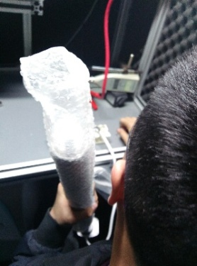
开关打到高压，电机减速端靠近耳朵处听有无杂音，正反转都要检查
10.检查杂音
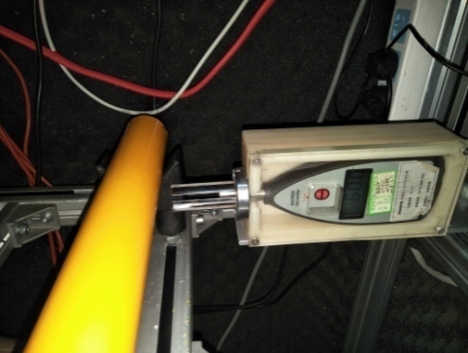
11.测试噪音
★电机不能反转
5cm
分贝仪距离电机减速端5CM处测噪音值，正反转各测1次
★测试时，噪音房窗户必须关闭
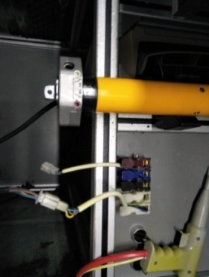
12.电源线转接线接线2
将蓝、黑、棕、白接到左边琴键夹，将黄绿线接到右边琴键夹
放大

接地高压噪音测试 (2)
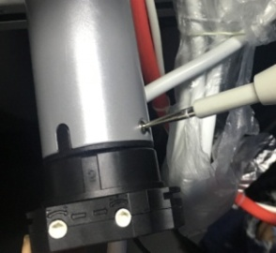
高压接地测试枪头部金属部分触碰触接地螺丝，然后按下测试枪按钮，测试枪指示灯亮，开始测试
13.高压、接地测试
测试中，“TEST”黄色指示灯亮
测试结束，测试合格时，“PASS”绿色指示灯亮
测试结束，测试不合格时，“FAIL”红色指示灯亮，并伴有警报声音
★测试不合格时设备红色指示灯亮，并伴有警报声音，按下“RESET”键重置设备
RESET键
DOOYA 作业指导书JS-9-1. C/00
适用类型：DM45G036电机[CM11565#] | 制程站别：接地、高压、噪音测试 | 人数：1 | 标准工时： | 日期：2018/3/15
作业步骤：

